Лист1
 |  | mutation
 | 0.5 |  |  |  | 0.25 |  | 0.75
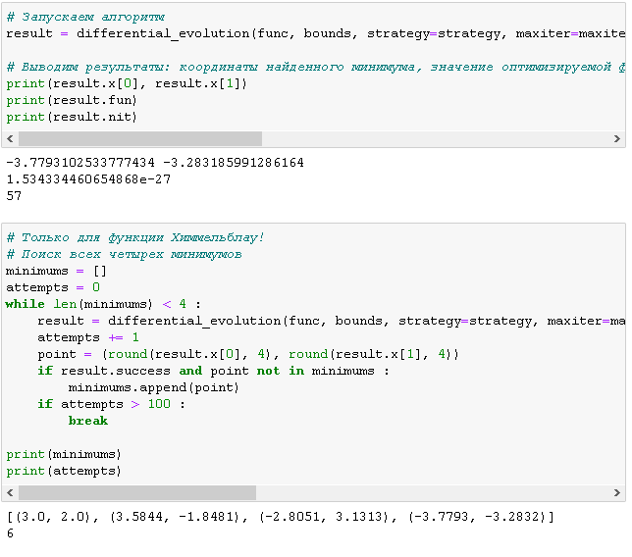
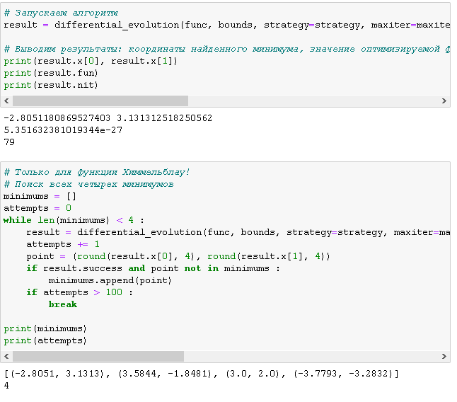
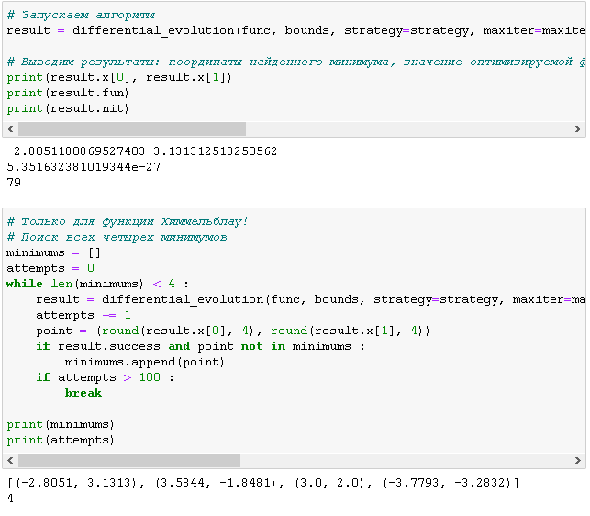

Чем выше значение мутации тем меньше разница между min и max

 |  |  | recombination

0.5 |  |  |  | 0.25 |  | 0.75
чуток медленее чем 0,25 |  |  |  | быстро |  | чуток медленее чем 0,5 но все еще быстро

Чем выше вероятность создания нового поколения, тем больше будет поколений. Код будет работать дольше с большим шансом пояления поколений.

